II.1.A01_Login_Register
LA |  |  | Learn Assistant |  |  |  |  |  |  |  |  |  |  |  |  |  | Process
 |  |  |  |  |  |  |  |  |  |  |  |  |  |  |  |  | Screen Design
Screen ID |  |  |  |  |  | Function name |  |  |  | Register new Enterprise |  |  |  |  |  |  | Create Date |  |  | 2024-10-23 |  | Creator | MKhoa
 |  |  |  |  |  |  |  |  |  |  |  |  |  |  |  |  | Update Date |  |  | 2024-11-01 |  | Updater | MKhoa
1. Overview

 | Doanh nghiệp đăng ký, đăng nhập và có xác nhận qua email

 |  |  |  |  |  |  |  |  |  |  |  |  |  |  |  |  |  |  |  |  |  |  |  |  |  |  |  |  | Khi có lỗi data (check bởi backed hoặc frontend) hiển thị ra như bên dưới, màu #DA1414
2. Screen design |  |  |  |  |  |  |  |  |  |  |  |  |  |  |  |  |  |  |  |  |  |  |  |  | Khi ô input được nhấn vào active, đổi màu border về màu chủ đạo
 |  |  |  |  |  |  |  |  |  |  |  |  |  |  |  |  |  |  |  |  |  |  |  |  |  | Bussiness Type (Ví dụ Tư nhân, TNHH, Cổ phần,...) lấy từ DB, hiển thị dạng list để chọn
 | 1) Layout |  |  |  | https://www.figma.com/design/xkgVfkNttQYKyKbIvjcHXQ/Untitled?node-id=0-1&t=Bm5CGCPZIFhWdsNe-1

 |  | Sign in |  |  |  |  |  |  |  |  |  |  |  |  |  |  |  |  | Sign up |  |  |  |  |  |  |  |  | Email
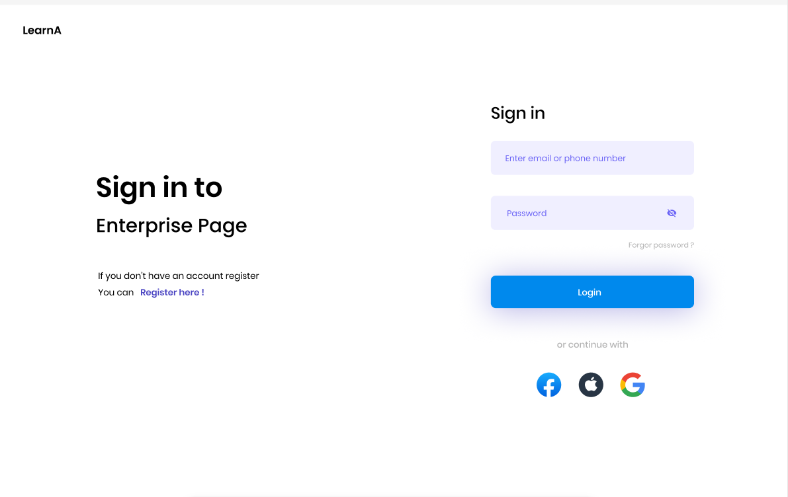
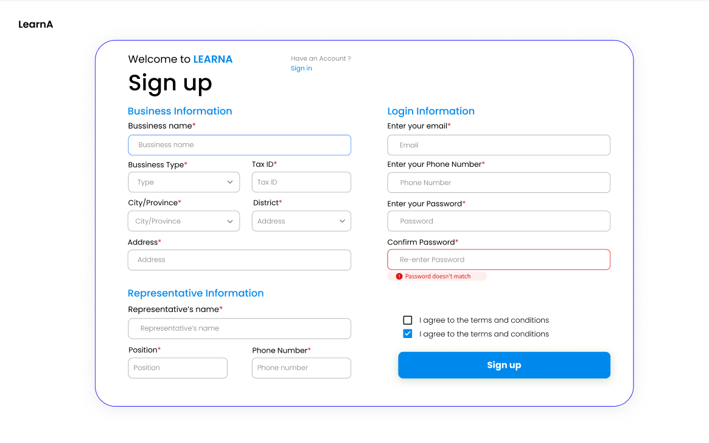
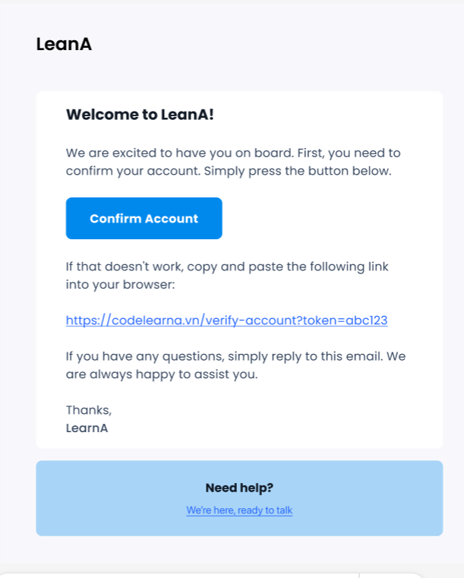

 |  |  |  |  |  |  |  |  |  |  |  |  |  |  |  |  |  |  |  |  |  |  |  |  |  |  |  |  |  |  | Cùng đường link

 |  |  | Màu chủ đạo: #0089ED |  |  |  |  |  |  |  |  |  |  |  |  | Các trường có dấu * là bắt buộc nhập |  |  |  |  |  |  |  | Chấp nhận điều khoản, mặc định (bên trên) và khi checked (bên dưới)
 |  |  | Thông tin khác truy cập link Figma đã đính kèm ở trên |  |  |  |  |  |  |  |  |  |  |  |  |  |  |  |  |  |  |  |  |  |  |  |  |  |  | Dẫn đến trang support, mail tùy vào bussiness quyết định sau

 |  |  |  |  |  |  |  |  |  |  |  |  |  |  |  |  |  |  |  |  |  |  |  |  |  |  | Thay bằng đường link thực tế khi gửi
 |  |  |  |  |  |  |  |  |  |  |  |  |  |  |  |  |  | City/Province lấy dữ liệu từ DB hoặc từ API bên ngoài, hiển thị dưới dạng list để chọn
 |  |  |  |  |  |  |  |  |  |  |  |  |  |  |  |  |  | District tự thay đổi data tương ứng theo City/Province đã chọn

 | 2.2 Detail screen items |  |  |  |  |  |  |  |  |  |  |  |  |  | s
 |  | Sign in Page
 |  | # |  | Item name |  |  | Control |  | I/O |  |  | Mandatory | Default Value |  |  |  |  | Range |  |  | Description
 |  | 1 |  | Logo |  |  | Image |  | Output |  |  | No | N/A |  |  |  |  | N/A |  |  | Displays the application logo, "CodeLearnA".
 |  | 2 |  | Title |  |  | Text |  | Output |  |  | No | "Sign in to" |  |  |  |  | N/A |  |  | Main header text of the login page.
 |  | 3 |  | Subtitle |  |  | Text |  | Output |  |  | No | "Enterprise Page" |  |  |  |  | N/A |  |  | Subtitle text providing context.
 |  | 4 |  | Registration Link |  |  | Text Link |  | Output |  |  | No | "Register here!" |  |  |  |  | N/A |  |  | Link to the registration page.
 |  | 5 |  | Sign In Form Title |  |  | Text |  | Output |  |  | No | "Sign in" |  |  |  |  | N/A |  |  | Title of the sign-in form section.
 |  | 6 |  | Email/Phone Input |  |  | Textbox |  | Input |  |  | Yes | Placeholder: "Enter email or phone number" |  |  |  |  | N/A |  |  | Field for user to enter email or phone.
 |  | 7 |  | Password Input |  |  | Textbox |  | Input |  |  | Yes | Placeholder: "Password" |  |  |  |  | N/A |  |  | Field for user to enter password, masked for privacy.

 |  | Sign up Page
 |  | # |  | Item name |  |  | Control |  | I/O |  |  | Mandatory | Default Value |  |  |  |  | Range |  |  | Description
 |  | 1 |  | Logo |  |  | Image |  | Output |  |  | No | N/A |  |  |  |  | N/A |  |  | Displays the application logo, "CodeLearnA".
 |  | 2 |  | Welcome Text |  |  | Text |  | Output |  |  | No | "Welcome to LEARNA" |  |  |  |  | N/A |  |  | Welcoming text at the top of the sign-up form.
 |  | 3 |  | Sign-up Title |  |  | Text |  | Output |  |  | No | "Sign up" |  |  |  |  | N/A |  |  | Main title of the sign-up form.
 |  | 4 |  | Sign-in Link |  |  | Text Link |  | Output |  |  | No | "Sign in" |  |  |  |  | N/A |  |  | Link to the sign-in page for existing users.
 |  | 5 |  | Sign In Form Title |  |  | Text |  | Output |  |  | No | "Sign in" |  |  |  |  | N/A |  |  | Title of the sign-in form section.
 |  | 6 |  | Business Name |  |  | Textbox |  | Input |  |  | Yes | Placeholder: "Bussiness Name" |  |  |  |  | N/A |  |  | Field for entering the business name.
 |  | 7 |  | Business Type |  |  | Dropdown |  | Input |  |  | Yes | Placeholder: "Type" |  |  |  |  | List of business types |  |  | Dropdown to select the business type.
 |  | 8 |  | Tax ID |  |  | Textbox |  | Input |  |  | Yes | Placeholder: "Tax ID" |  |  |  |  | N/A |  |  | Field for entering the tax identification number.
 |  | 9 |  | City/Province |  |  | Dropdown |  | Input |  |  | Yes | Placeholder: "City/Province" |  |  |  |  | List of cities/provinces |  |  | Dropdown to select the city or province.
 |  | 10 |  | District |  |  | Textbox |  | Input |  |  | Yes | Placeholder: "Address" |  |  |  |  | N/A |  |  | Field for entering the district name.
 |  | 11 |  | Address |  |  | Textbox |  | Input |  |  | Yes | Placeholder: "Address" |  |  |  |  | N/A |  |  | Field for entering the full address.
 |  | 12 |  | Representative's Name |  |  | Textbox |  | Input |  |  | Yes | Placeholder: "Representative’s name" |  |  |  |  | N/A |  |  | Field for entering the representative's name.
 |  | 13 |  | Position |  |  | Textbox |  | Input |  |  | Yes | Placeholder: "Position" |  |  |  |  | N/A |  |  | Field for entering the representative's position.
 |  | 14 |  | Representative's phone Number |  |  | Textbox |  | Input |  |  | Yes | Placeholder: "Phone number" |  |  |  |  | Phone number format |  |  | Field for entering the representative's phone.
 |  | 15 |  | Email |  |  | Textbox |  | Input |  |  | Yes | Placeholder: "Email" |  |  |  |  | N/A |  |  | Field for entering email.
 |  | 15 |  | Phone Number |  |  | Textbox |  | Input |  |  | Yes | Placeholder: "Phone number" |  |  |  |  | N/A |  |  | Field for entering phone number.
 |  | 16 |  | Password |  |  | Password Textbox |  | Input |  |  | Yes | Placeholder: "Password" |  |  |  |  | N/A |  |  | Field for entering the account password.
 |  | 17 |  | Confirm Password |  |  | Password Textbox |  | Input |  |  | Yes | Placeholder: "Re-enter Password" |  |  |  |  | N/A |  |  | Field to re-enter the password for confirmation.
 |  | 18 |  | Password Mismatch Warning |  |  | Text |  | Output |  |  | No | "Password doesn’t match" |  |  |  |  | N/A |  |  | Warning shown when passwords don’t match.
 |  | 19 |  | Terms and Conditions |  |  | Checkbox |  | Input |  |  | Yes | Checked |  |  |  |  | Checked/Unchecked |  |  | Checkbox to agree to terms and conditions.
 |  | 20 |  | Sign-up Button |  |  | Button |  | Input |  |  | Yes | "Sign up" |  |  |  |  | N/A |  |  | Button to submit the sign-up form.

 |  | Register Email Confirmation
 |  | # |  | Item name |  |  | Control |  | I/O |  |  | Mandatory | Default Value |  |  |  |  | Range |  |  | Description
 |  | 1 |  | Welcome Message |  |  | Text |  | Output |  |  | Yes | "Welcome to LeanA!" |  |  |  |  | N/A |  |  | Welcomes the user and introduces the next steps.
 |  | 2 |  | Confirm Account Button |  |  | Button |  | Input |  |  | Yes | "Confirm Account" |  |  |  |  | N/A |  |  | Button to confirm and activate the account.
 |  | 3 |  | Verification Link |  |  | Hyperlink |  | Output |  |  | Yes | Verification URL |  |  |  |  | N/A |  |  | Alternative link for manual account verification.
 |  | 4 |  | Support Message |  |  | Text |  | Output |  |  | Yes | Support message |  |  |  |  | N/A |  |  | Provides additional assistance information.
 |  | 5 |  | "Need help?" Section |  |  | Link |  | Input |  |  | Yes | "We're here, ready to talk" |  |  |  |  | N/A |  |  | Link to contact support for further help.
 |  | 6 |  | Logo |  |  | Image |  | Output |  |  | Yes | "LeanA" |  |  |  |  | N/A |  |  | Displays the application logo.
 |  | 7 |  | Welcome Message |  |  | Text |  | Output |  |  | Yes | "Welcome to LeanA!" |  |  |  |  | N/A |  |  | Welcomes the user and introduces the next steps.
 |  | 8 |  | Confirm Account Button |  |  | Button |  | Input |  |  | Yes | "Confirm Account" |  |  |  |  | N/A |  |  | Button to confirm and activate the account.
 |  | 9 |  | Verification Link |  |  | Hyperlink |  | Output |  |  | Yes | Verification URL |  |  |  |  | N/A |  |  | Alternative link for manual account verification.
 |  | 10 |  | Support Message |  |  | A |  | Output |  |  | Yes | Support message |  |  |  |  | N/A |  |  | Provides additional assistance information.
 |  | 11 |  | "Need help?" Section |  |  | Link |  | Input |  |  | Yes | "We're here, ready to talk" |  |  |  |  | N/A |  |  | Link to contact support for further help.

3. Processing

 | 1) | Init
 |  | Doanh nghiệp truy cập vào trang đăng nhập, tại đây có nhiều option đăng nhập để lựa chọn như Email/SĐT, Sign in with Google, Facebook, Apple.
 |  | Trường hợp chưa có tài khoản, chọn Register here để chuyển sang trang đăng ký tài khoản doanh nghiệp, hoặc phương thức khác như Google, Facebook, Apple. Hiển thị trang Sign up với các trường thông tin
 |  |  | Thông tin doanh nghiệp: Tên doanh nghiệp, Loại hình doanh nghiệp, Mã số thuế (MST), Địa chỉ doanh nghiệp
 |  |  | Thông tin người đại diện: Tên người đại diện, Chức vụ, Số điện thoại người đại diện
 |  |  | Thông tin đăng nhập: Email hoặc số điện thoại, Mật khẩu, Xác nhận lại mật khẩu

 | 2) | Events
 |  | Event 1: Người dùng điền thông tin và bấm nút "Sign Up"
 |  |  | Nếu bất kỳ thông tin nào không hợp lệ (ví dụ: mật khẩu không khớp, MST sai định dạng), sẽ hiển thị thông báo lỗi cụ thể cho người dùng ngay tại chỗ như trên thiết kế
 |  |  | Nếu thông tin hợp lệ, hiển thị thông báo người dùng confirm email
 |  |  | Lưu thông tin người dùng tạm thời (status: pending). Tạo một token xác thực (link có thời gian hết hạn) và gửi email xác nhận tới email đã đăng ký.

 |  | Event 2: Người dùng nhận email xác nhận và nhấn "Confirm Account"
 |  |  | Khi người dùng nhấn vào link trong email xác nhận, hệ thống sẽ:
 |  |  |  | Kiểm tra token xác nhận có hợp lệ và chưa hết hạn.
 |  |  |  | Nếu hợp lệ, xác nhận tài khoản và chuyển trạng thái người dùng từ "pending" sang "active".
 |  |  |  | Nếu không hợp lệ hoặc hết hạn, yêu cầu người dùng gửi lại yêu cầu xác nhận

 |  | Event 3: Đăng nhập
 |  |  | Sau khi tài khoản đã được xác thực thành công, người dùng quay lại trang đăng nhập
 |  |  | Sử dụng các thông tin đăng nhập đã khai báo (email/SDT và mật khẩu) hoặc phương thức khác.
 |  |  | Hệ thống sẽ kiểm tra và cho phép đăng nhập.

4. Database mapping
 | Tables: bussiness_info

 | # |  | Control |  |  |  |  | Column Name |  |  | Data Type |  |  | Constraints |  |  | Description
 | 1 |  | None |  |  |  |  | id |  |  | BIGNIT |  |  | PRIMARY KEY, AUTO_INCREMENT |  |  | Unique identifier for each user.
 | 2 |  | Bussiness Name TextBox |  |  |  |  | business_name |  |  | VARCHAR(255) |  |  | NOT NULL |  |  | Name of the business.
 | 3 |  | Type DropDown |  |  |  |  | business_type |  |  | VARCHAR(100) |  |  | NOT NULL |  |  | Type of business
 | 4 |  | TaxId TextBox |  |  |  |  | tax_id |  |  | VARCHAR(50) |  |  | NOT NULL, UNIQUE |  |  | Tax id
 | 5 |  | City/Province TextBox |  |  |  |  | city_province |  |  | VARCHAR(100) |  |  | NOT NULL |  |  | City or province
 | 6 |  | District TextBox |  |  |  |  | district |  |  | VARCHAR(100) |  |  | NOT NULL |  |  | District
 | 7 |  | Address TextBox |  |  |  |  | address |  |  | VARCHAR(255) |  |  | NOT NULL |  |  | Full address of the business.
 | 8 |  | Representative's name TextBox |  |  |  |  | rep_name |  |  | VARCHAR(100) |  |  | NOT NULL |  |  | Name of the business representative.
 | 9 |  | Representative's position TextBox |  |  |  |  | rep_position |  |  | VARCHAR(100) |  |  | NOT NULL |  |  | Position of the business representative.
 | 10 |  | Representative's phone TextBox |  |  |  |  | rep_phone |  |  | VARCHAR(15) |  |  | NOT NULL |  |  | Phone number of the representative.
 | 11 |  | Email TextBox |  |  |  |  | bussiness_email |  |  | VARCHAR(100) |  |  | NOT NULL, UNIQUE |  |  | Bussiness's email or phone number for login.
 | 12 |  | Phone TextBox |  |  |  |  | bussiness_phone |  |  | VARCHAR(100) |  |  | NOT NULL, UNIQUE |  |  | Bussiness's's email or phone number for login.
 | 13 |  | Password TextBox |  |  |  |  | password |  |  | VARCHAR(255) |  |  | NOT NULL |  |  | Bussiness's password (stored in hashed format).
 | 14 |  | None |  |  |  |  | created_at |  |  | TIMESTAMP |  |  | DEFAULT CURRENT_TIMESTAMP |  |  | Timestamp when the user was created.
 | 15 |  | None |  |  |  |  | updated_at |  |  | TIMESTAMP |  |  | DEFAULT CURRENT_TIMESTAMP |  |  | Timestamp for the last update.

